Busq.Bibliográ Internacional
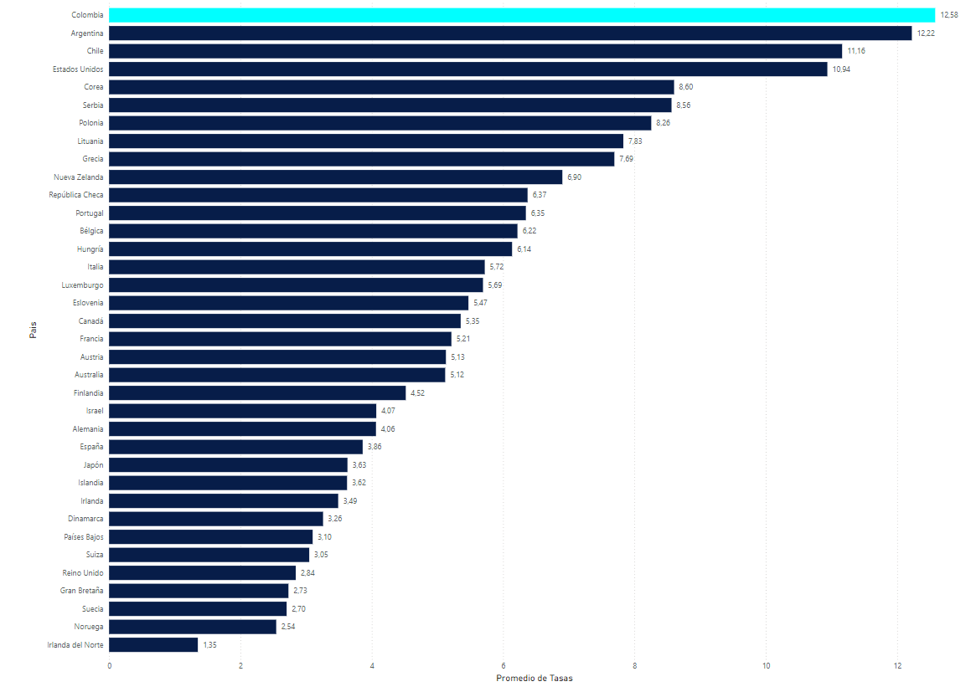
PALABRAS CLAVES PARA BUSQUEDA EN BASE DE DATOS
Road safety | Road safety models | Improvement | Road safety strategies | Speed Management | Safe mobility | Safe road countries | Safe driving nations | Road Safety record nations | High Road safety countries | Safe System | Vision zero.
...

